Sheet1
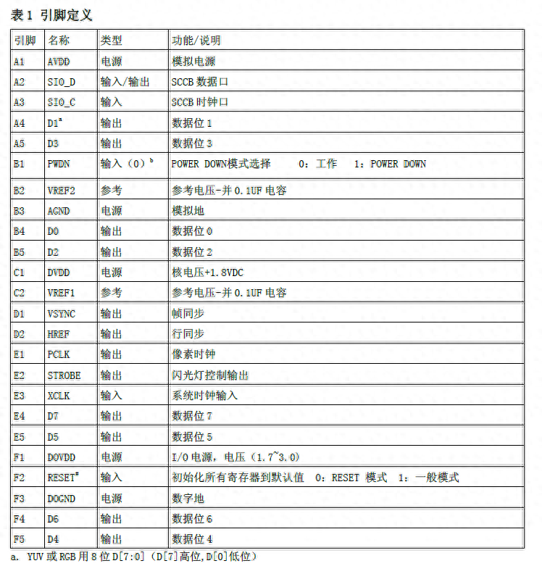
ov7670 | esp32
垂直(VSYNC)
水平(HREF)
0
1
2
3
4
5
6
7

